Structure et liste
Structure et liste des variables de l'annuaire

Le tableau I présente la structure de l'Annuaire québécois des statistiques du travail. On y aborde 5 thèmes qui couvrent au total 17 indicateurs. Les trois premiers thèmes concernent les principaux indicateurs du marché du travail alors que les deux autres se rapportent à certaines conditions de travail.

Le tableau II présente le détail des 14 variables de ventilation retenues pour la production de l’Annuaire québécois des statistiques du travail. Celles-ci sont regroupées selon les caractéristiques des employés et employées, de l’emploi, du milieu de travail ainsi que celle du milieu géographique. Les définitions des indicateurs et des variables se retrouvent dans le glossaire. Ces définitions sont celles généralement employées au Québec; elles doivent être utilisées avec précaution dans le cadre de toute comparaison.

Tableau I. Structure de l'annuaire québécois des statistiques du travail |  | Figure I. Principaux indicateurs du marché du travail

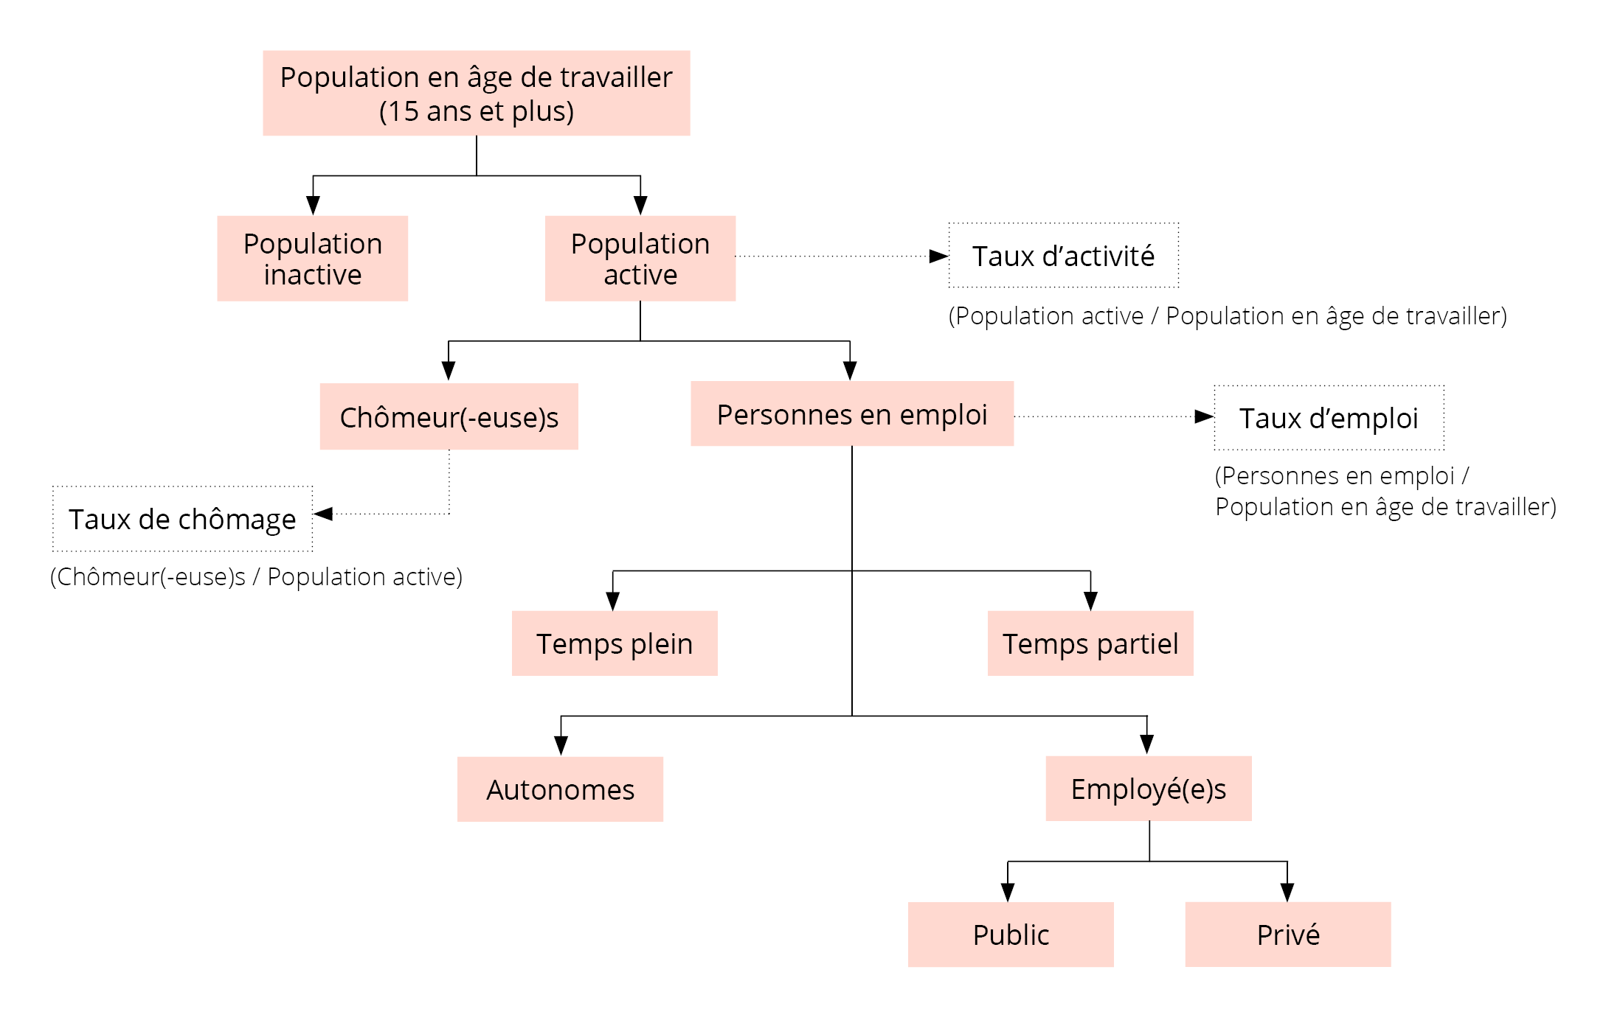
Principaux indicateurs du marché du travail | Principaux indicateurs des conditions de travail
Thème 1 - Population en âge de travailler | Thème 4 - Rémunération
Population en âge de travailler | Rémunération horaire
Population active | Rémunération hebdomadaire
Taux d'activité | Rémunération au taux du salaire minimum
Population inactive

Thème 2 - Emploi | Thème 5- Durée du travail
Emploi | Heures hebdomadaires habituelles
Taux d'emploi | Horaire de travail habituel (court/normal/long)
Cumul d'emplois | Durée du travail réelle

Thème 3 - Chômage
Chômeur(-euse)s
Durée du chômage
Activités antérieures des chercheur(-euse)s d'emploi
Taux de chômage

1. Selon Statistique Canada, la population en âge de travailler exclut les personnes qui vivent dans les réserves indiennes, les membres à temps plein des Forces canadiennes et les pensionnaires d'établissements.

Tableau II. Liste des variables selon les quatre catégories retenues

Caractéristiques des employé(e)s | Caractéristiques du milieu de travail
Genre | Couverture syndicale1
Hommes+ | Syndiqué
Femmes+ | Non syndiqué

Groupe d’âge | Taille de l’établissement
15-24 ans | Moins de 20 employé(e)s
25-44 ans | Entre 20 et 99 employé(e)s
45-54 ans | Entre 100 et 500 employé(e)s
55 ans et plus | Plus de 500 employé(e)s

Niveau d’études | Secteur d’appartenance
Sans diplôme d’études secondaires | Public
Diplôme d’études secondaires | Privé
Études postsecondaires
Diplôme universitaire | Secteur d’activité
 | Secteur des biens
Catégories immigrant(e)s ou natif(-ive)s | Secteur des services
Immigrant(e)s très récent(e)s (5 ans ou moins)
Immigrant(e)s récent(e)s (plus de 5 ans, mais moins de 10 ans) | Industrie
Immigrant(e)s de longue date (10 ans et plus) | Primaire
Natif(-ive)s | Services publics
 | Construction
Caractéristiques de l’emploi | Fabrication
Régime de travail | Commerce
Temps plein | Transport et entreposage
Temps partiel | Finance, assurances, immobilier et location
 | Services professionnels, scientifiques et techniques
Lien d’emploi | Services aux entreprises, services relatifs aux bâtiments et autres services de soutien
Employé(e)s | Services d’enseignement
Travailleur(-euse)s autonomes | Soins de santé et assistance sociale
 | Information, culture et loisirs
Statut de l’emploi | Autres services
Permanent | Administrations publiques
Temporaire
 | Caractéristiques géographiques
Durée de l’emploi | Régions administratives du Québec
Moins de 12 mois | Gaspésie–Îles-de-la-Madeleine
Entre 1 et 3 ans | Bas-Saint-Laurent
Entre 4 et 9 ans | Capitale-Nationale
Entre 10 et 19 ans | Chaudière-Appalaches
20 ans et plus | Estrie
 | Centre-du-Québec
 | Montérégie
 | Montréal
 | Laval
 | Lanaudière
 | Laurentides
 | Outaouais
 | Abitibi-Témiscamingue
 | Mauricie
 | Saguenay–Lac-Saint-Jean
 | Côte-Nord et Nord-du-Québec

 | Régions canadiennes
 | Canada
 | Atlantique
 | Québec
 | Ontario
 | Prairies
 | Colombie-Britannique

1. Lorsque la ventilation est faite selon la couverture syndicale, les employé(e)s syndiqué(es) sont celles et ceux couverts par une convention collective, membres ou non d'un syndicat.

Fig 1.1
Figure 1.1 | Figure 1.1 |  |  |  | T3 24 | 4557.3 | 9.4
Emploi et variation trimestrielle, Québec, 2022-2025 |  |  |  |  | T4 24 | 4604.5 | 47.2
 |  |  | Emploi | Variation trimestrielle
 |  |  |  | k
 | 2022 | T1 22 | 4354.2 | 9.3
 |  | T2 22 | 4379.8 | 25.6
 |  | T3 22 | 4404.3 | 24.5
 |  | T4 22 | 4446 | 41.7
 | 2023 | T1 23 | 4495.9 | 49.9
 |  | T2 23 | 4513.4 | 17.5
 |  | T3 22 | 4539.8 | 26.4
 |  | T4 23 | 4545.1 | 5.3
 | 2024 | T1 24 | 4542.8 | -2.3
 |  | T2 24 | 4546 | 3.2
 |  | T3 24 | 4557.5 | 11.5
 |  | T4 24 | 4610.4 | 52.9
 | 2025 | T1 25 | 4633.5 | 23.1
 |  | T2 25 | 4641 | 7.5
 |  | T3 25 | 4637.2 | -3.8
 |  | T4 25 | 4656.7 | 19.5

Source : Statistique Canada, Enquête sur la population active, 2025. Adaptation par l’Institut de la statistique du Québec.

Fig 2.14
Figure 2.14
Écart hommes+-femmes+ du taux d'activité selon le groupe d'âge, Québec, 2015 et 2025 | Figure 2.14

 |  | 15-24 ans | 25-44 ans | 45-54 ans | 55 ans et plus
 |  | % | % | % | %
 | 2015 | -3.1 | 6.6 | 3.8 | 13.1
 | 2025 | -3.4 | 4.0 | 3.2 | 9.7

Source : Statistique Canada, Enquête sur la population active, 2025. Adaptation par l’Institut de la statistique du Québec.

Fig 3.13
Figure 3.13
Répartition de l'emploi à temps partiel selon les raisons du travail à temps partiel, Québec, 2015 et 2025 | Figure 3.13
 |  | Choix personnel | Maladie ou incapacité | Soins des enfants | École | Autres raisons | Involontaire
 | 2015 | 26.7 | 3.9 | 3.7 | 35.7 | 5.7 | 24.3
 | 2025 | 31.4 | 4.6 | 3.0 | 38.9 | 11.0 | 11.0

Source : Statistique Canada, Enquête sur la population active, 2025. Adaptation par l’Institut de la statistique du Québec.

Tab 3.33
Taux d'activité au Canada, Québec et Ontario, 1976-2004
 | #REF! | #REF! | #REF!
1 | 1 | 1 | 1
Tableau 3.33
Emploi selon le secteur des biens et ses secteurs d'activité, Québec, 2015-2025
 | Secteur des biens |  |  | Primaire |  | Services publics |  | Construction |  | Fabrication
 | Niveau | Variation |  | Niveau | Variation | Niveau | Variation | Niveau | Variation | Niveau | Variation
 | k
2015 | 827.6 | -18.2 |  | 84.6 | -4.4 | 26.9 | -0.4 | 235.6 | -15.4 | 480.4 | 1.8
2016 | 834.2 | 6.6 |  | 84.0 | -0.6 | 26.8 | -0.1 | 239.3 | 3.7 | 484.2 | 3.8
2017 | 856.2 | 22.0 |  | 89.9 | 5.9 | 23.6 | -3.2 | 250.8 | 11.5 | 491.9 | 7.7
2018 | 867.8 | 11.6 |  | 92.0 | 2.1 | 25.7 | 2.1 | 248.3 | -2.5 | 501.8 | 9.9
2019 | 879.8 | 12.0 |  | 95.2 | 3.2 | 22.8 | -2.9 | 264.0 | 15.7 | 497.8 | -4.0
2020 | 852.9 | -26.9 |  | 92.6 | -2.6 | 21.7 | -1.1 | 264.9 | 0.9 | 473.7 | -24.1
2021 | 896.8 | 43.9 |  | 96.7 | 4.1 | 27.9 | 6.2 | 286.8 | 21.9 | 485.4 | 11.7
2022 | 926.9 | 30.1 |  | 103.0 | 6.3 | 31.5 | 3.6 | 296.4 | 9.6 | 496.0 | 10.6
2023 | 948.9 | 22.0 |  | 91.1 | -11.9 | 31.8 | 0.3 | 320.3 | 23.9 | 505.7 | 9.7
2024 | 951.4 | 2.5 |  | 89.0 | -2.1 | 30.5 | -1.3 | 330.3 | 10.0 | 501.5 | -4.2
2025 | 951.7 | 0.3 |  | 92.0 | 3.0 | 32.8 | 2.3 | 323.5 | -6.8 | 503.3 | 1.8

Variation 2015-2025 (%) | 15.0 |  |  | 8.7 |  | 21.9 |  | 37.3 |  | 4.8
Répartition en 2015 (%) |  |  | 0.0 | 10.2 |  | 3.3 |  | 28.5 |  | 58.0
Répartition en 2025 (%) |  |  | 0.0 | 9.7 |  | 3.4 |  | 34.0 |  | 52.9
Source : Statistique Canada, Enquête sur la population active, 2025. Adaptation par l’Institut de la statistique du Québec.

Fig 4.12
%
Figure 4.12 | Figure 4.12
Répartition des chercheur(-euse)s d'emplois selon l'activité antérieure et le genre, Québec, 2015 et 2025 |  |  | % | % | %
 |  |  | Emploi | Études | Autres
 | Ensemble | 2015 | 53.4 | 22.7 | 24.0
 |  | 2025 | 45 | 24.3 | 30.8
 | Femmes+ | 2015 | 45.5 | 25.8 | 28.7
 |  | 2025 | 41.5 | 25.7 | 32.8
 | Hommes+ | 2015 | 59.3 | 20.3 | 20.3
 |  | 2025 | 47.5 | 23.2 | 29.3

Source : Statistique Canada, Enquête sur la population active, 2025. Adaptation par l’Institut de la statistique du Québec.

Fig 5.13
Figure 5.13
Ratio femmes+/hommes+ de la rémunération horaire selon le groupe d'âge, Québec, 2015-2025 | Fig. 5.13

 |  | Ensemble | 15-24 ans | 25-44 ans | 45-54 ans | 55 ans et plus
 | 2015 | 90.5 | 93.8 | 93.7 | 89.9 | 84.4
 | 2025 | 90.1 | 94.1 | 93.0 | 88.2 | 86.3

Source : Statistique Canada, Enquête sur la population active, 2025. Adaptation par l’Institut de la statistique du Québec.

Fig 5.44
 |  |  |  | Ontario | 2023 | 15.76
Figure 5.44
Croissance nominale et réelle de la rémunération au salaire minimum, Québec, 2015-2025 | Figure 5.44

 |  | Taux horaire au salaire minimum | Rémunération hebdomadaire
 | Croissance réelle | 18.1 | 3.3
 | Croissance nominale | 52.5 | 33.3

Source : Statistique Canada, Enquête sur la population active, 2025. Adaptation par l’Institut de la statistique du Québec.

Fig 5.51
Figure 5.51
Répartition des travailleur(-euses)s rémunéré(e)s au salaire minimum selon le niveau d'études, Québec, 2015 et 2025 | Figure 5.51

 |  | Sans diplôme d'études secondaires | Diplôme d'études secondaires | Études postsecondaires | Diplôme universitaire
 | 2015 | 28.6 | 19.6 | 45.7 | 6.2
 | 2025 | 34.6 | 18.3 | 37.6 | 9.5

Source : Statistique Canada, Enquête sur la population active, 2025. Adaptation par l’Institut de la statistique du Québec.

Fig 6.12
Figure 6.12
Durée du travail réelle hebdomadaire selon le genre, le groupe d'âge, le niveau d'études, le régime de travail et le statut de l'emploi, ensemble des employé(e)s, Québec, 2025

 | Fig 6.12

 |  | Durée du travail réelle hebdomadaire
 | Ensemble | 31.1
 | Hommes+ | 33.6
 | Femmes+ | 28.4
 | 15-24 ans | 23.2
 | 25-44 ans | 32.7
 | 45-54 ans | 33.9
 | 55 ans et plus | 30.2
 | Sans diplôme d'études secondaires | 27.5
 | Diplôme d'études secondaires | 31.0
 | Études postsecondaires | 30.9
 | Diplôme universitaire | 32.3
 | Temps plein | 34.4
 | Temps partiel | 15.3
 | Permanent | 31.9
 | Temporaire | 25.0

Source : Statistique Canada, Enquête sur la population active, 2025. Adaptation par l’Institut de la statistique du Québec.

Fig 6.13
Figure 6.13
Durée du travail réelle hebdomadaire selon la tranche de durée de l'emploi, la couverture syndicale, la taille de l'établissement et le secteur d'appartenance, ensemble des employé(e)s, Québec, 2025 | Fig 6.13

 |  | Durée du travail réelle hebdomadaire
 | Privé | 31.3
 | Public | 28.7
 | Plus de 500 employé(e)s | 31.1
 | Entre 100 et 500 employé(e)s | 32.1
 | Entre 20 et 99 employé(e)s | 30.5
 | Moins de 20 employé(e)s | 29.0
 | Non syndiqué | 30.9
 | Syndiqué | 30.1
 | 20 ans et plus | 31.6
 | Entre 10 et 19 ans | 32.3
 | Entre 4 et 9 ans | 31.4
 | Entre 1 et 3 ans | 29.4
 | Moins de 12 mois | 29.2

Source : Statistique Canada, Enquête sur la population active, 2025. Adaptation par l’Institut de la statistique du Québec.

Fig 6.14
Figure 6.14 | Fig 6.14
Durée du travail réelle hebdomadaire selon le secteur et les industries, ensemble des employé(e)s, Québec, 2025 |  | Durée du travail réelle hebdomadaire
 | Administrations publiques | 30.2
 | Autres services | 30.5
 | Héberg. et serv. de restauration | 23.9
 | Information, culture et loisirs | 27.6
 | Soins santé et assist. sociale | 28.3
 | Services d'enseignement | 26.8
 | Serv. entr., bâtim. et autres serv. | 31.8
 | Serv. prof., scientif. et techn. | 33.6
 | Fin., ass., immob. et location | 31.2
 | Transport et entreposage | 34.7
 | Commerce | 28.8
 | Fabrication | 34.7
 | Construction | 35.9
 | Services publics | 32.9
 | Primaire | 38.0
 | Secteur des services | 29.4
 | Secteur des biens | 35.2

Source : Statistique Canada, Enquête sur la population active, 2025. Adaptation par l’Institut de la statistique du Québec.

Fig 6.15
Figure 6.15
Durée du travail réelle hebdomadaire selon le genre, le groupe d'âge, le niveau d'études et le statut de l'emploi, employé(e)s à temps plein, Québec, 2025 | Fig 6.15

 |  | Durée du travail réelle hebdomadaire
 | Ensemble | 33.9
 | Hommes+ | 35.8
 | Femmes+ | 31.6
 | 15-24 ans | 35.0
 | 25-44 ans | 33.6
 | 45-54 ans | 34.4
 | 55 ans et plus | 33.6
 | Sans diplôme d'études secondaires | 35.1
 | Diplôme d'études secondaires | 34.3
 | Études postsecondaires | 34.0
 | Diplôme universitaire | 33.3
 | Permanent | 33.9
 | Temporaire | 33.9

Source : Statistique Canada, Enquête sur la population active, 2025. Adaptation par l’Institut de la statistique du Québec.

Fig 6.16
Figure 6.16
Durée du travail réelle hebdomadaire selon la tranche de durée de l'emploi, la couverture syndicale, la taille de l'établissement et le secteur d'appartenance, employé(e)s à temps plein, Québec, 2025 | Fig. 6.16

 |  | Durée du travail réelle hebdomadaire
 | Privé | 35.0
 | Public | 31.0
 | Plus de 500 employé(e)s | 32.7
 | Entre 100 et 500 employé(e)s | 34.1
 | Entre 20 et 99 employé(e)s | 34.4
 | Moins de 20 employé(e)s | 34.3
 | Non syndiqué | 35.0
 | Syndiqué | 32.1
 | 20 ans et plus | 33.3
 | Entre 10 et 19 ans | 33.5
 | Entre 4 et 9 ans | 33.4
 | Entre 1 et 3 ans | 34.0
 | Moins de 12 mois | 35.6

Source : Statistique Canada, Enquête sur la population active, 2025. Adaptation par l’Institut de la statistique du Québec.

Fig 6.17
Figure 6.17
Durée du travail réelle hebdomadaire selon le secteur et les industries, employé(e)s à temps plein, Québec, 2025 | Fig 6.17

 |  | Durée du travail réelle hebdomadaire
 | Administrations publiques | 31.5
 | Autres services | 34.0
 | Héberg. et serv. de restauration | 33.6
 | Information, culture et loisirs | 34.5
 | Soins santé et assist. sociale | 31.0
 | Services d'enseignement | 29.8
 | Serv. entr., bâtim. et autres serv. | 35.4
 | Serv. prof., scientif. et techn. | 34.8
 | Fin., ass., immob. et location | 32.5
 | Transport et entreposage | 37.4
 | Commerce | 35.3
 | Fabrication | 35.7
 | Construction | 36.9
 | Services publics | 33.1
 | Primaire | 40.2
 | Industrie des services | 33.1
 | Industrie des biens | 36.3

Source : Statistique Canada, Enquête sur la population active, 2025. Adaptation par l’Institut de la statistique du Québec.

